Sheet1
id | name | points
1 | 孙中北 | 80
2 | 孙抗美 | 54
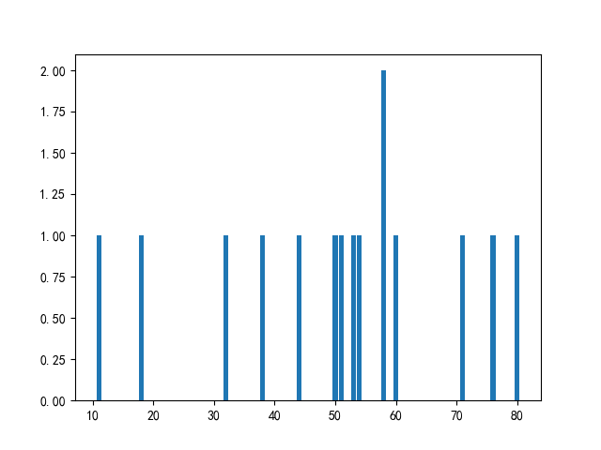
3 | 吴超 | 71
4 | 郑伟 | 58
5 | 王杰 | 11
6 | 王超 | 58
7 | 王援朝 | 44
8 | 禄丰亮 | 18
9 | 钱杰 | 76
10 | 赵中北 | 38
11 | 吴伟 | 53
12 | 钱杰 | 50
13 | 王大 | 32
14 | 吴大 | 60
15 | 孙杰 | 51

